Sheet1
 |  |  | 实验分析报告

实验名称： | Experiment_07-18-2019_005904 |  |  |  |  |  | 耗时：

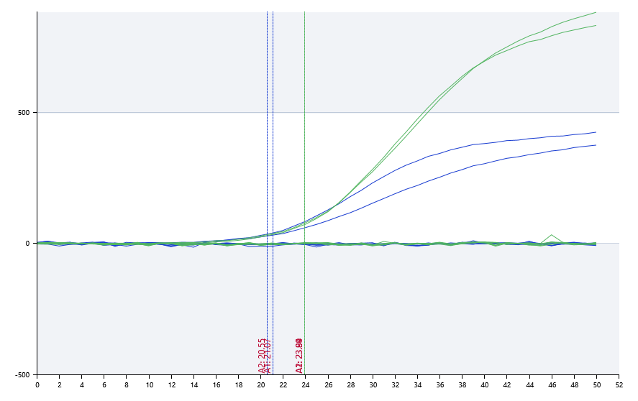

A | 1 | 2 | 3 | 4 | 5 | 6 | 7 | 8
FAM： | 21.07 | 20.55 | 阴性 | 阴性 | 阴性 | 阴性 | 阴性 | 阴性
HEX： | 23.94 | 23.89 | 阴性 | 阴性 | 阴性 | 阴性 | 阴性 | 阴性
ROX：
Cy5：

B | 1 | 2 | 3 | 4 | 5 | 6 | 7 | 8
FAM：
HEX：
ROX：
Cy5：

预变性温度
预变性时间
变性温度
变性时间
退火温度
退火时间
延伸温度
延伸时间
保持温度
保持时间
循环数

 |  |  |  |  |  | 日 期： | 7/18/19

 |  |  |  |  |  | 操 作 人：

